2300上电时序(模拟spi500K)射频数据rate4.8K
1:初始化，首先复位芯片命令写0Xff到地址0X7F,然后延时20ms。
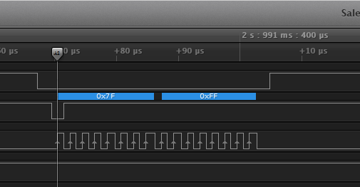

 |  | 图一

 |  | 图二
2.收到数据后先切到staby模式（图三）

 |  |  |  |  | 图三

3.读取FIFO的数据（图四）

 |  |  |  |  |  | 图四 | 图四

4 切到RX并确认转态成功（图五）

 |  |  |  |  |  |  |  | 图五

5.过程中切STABY时间（图六）

 |  |  |  |  | 图六

6单独切到TX时间（图七）

 |  |  | 图七

7.从接收完成中断产生后，一直到再次切到TX的时间（图八）

8.从GO-TX到发射中断产生的时间（图九）： |  |  |  | 图八
注释：此处时间和芯片的数据rate有关，数据rate越高数据量越少，时间越少。此处的时间是射频发射一包数据的时间包括前导+SYNC+payload的总长度

 |  |  |  | 图九

9.切到sleep，120us（图十，图十一）

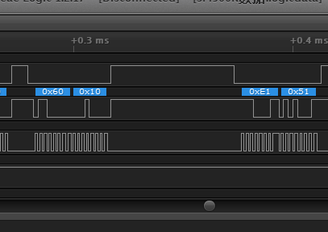

 |  |  |  | 图十一

 | 图十

2300底层spi时序注意点
1.当访问寄存器的时候，CSB 要拉低。然后首先发送一个 R/W 位，后面跟着 7 位的寄存器地址。外部 MCU
在拉低 CSB 之后，必须等待至少半个 SCLK 周期，才能开始发送 R/W 位。在 MCU 发送出最后一个 SCLK 的
下降沿之后，必须等待至少半个 SCLK 周期，再把 CSB 拉高。

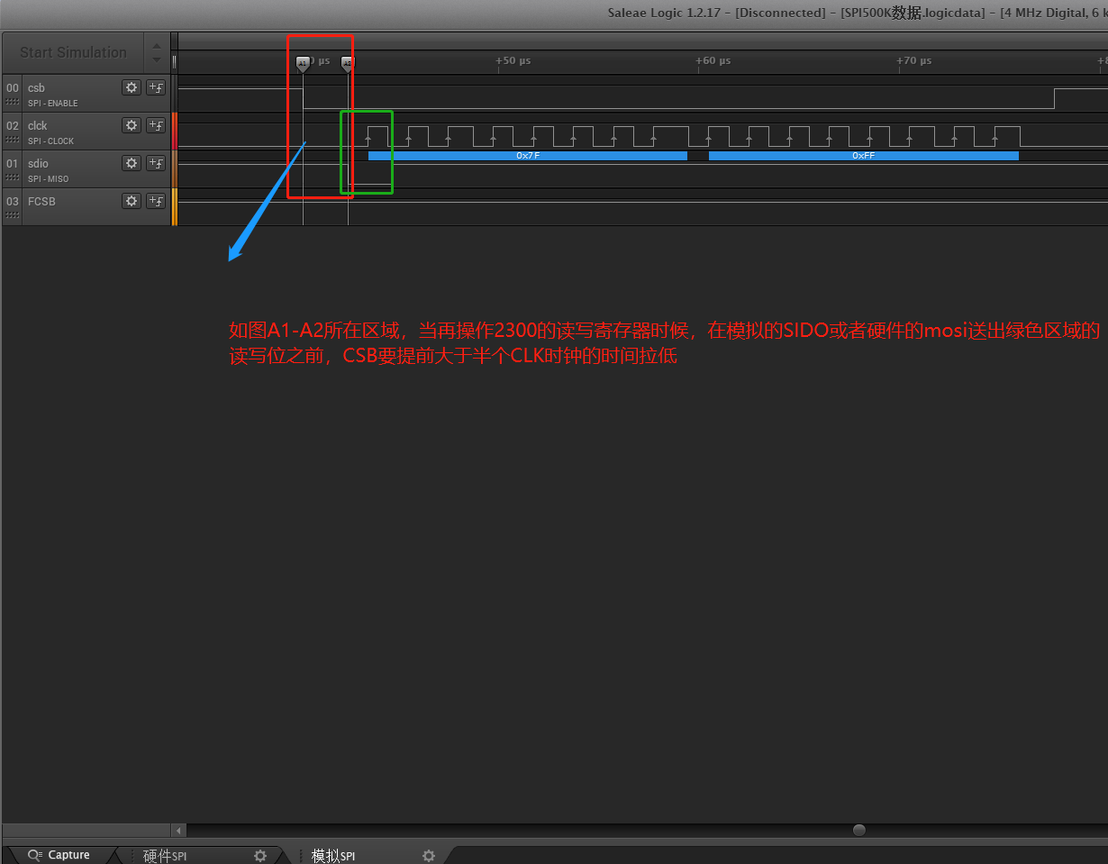
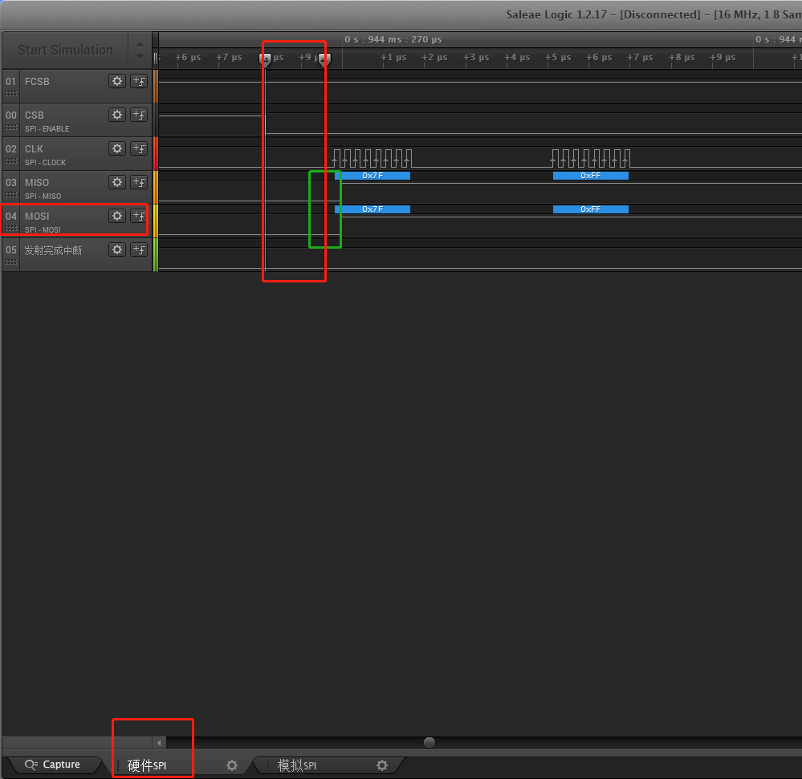

2.需要注意的是，对于图 2 的读寄存器操作，MCU 和 CMT2300A 都会在地址 0 和数据 7 之间产生切换 IO
（SDIO）口的行为。此时 CMT2300A 会将 IO 口从输入切换到输出，MCU 会将 IO 口从输出切换到输入。请注
意中间虚线的位置，这时强烈建议 MCU 在送出 SCLK 的下降沿前，先将 IO 口切换为输入；CMT2300A 在看
到下降沿之后，才会将 IO 切换为输出。这就避免了两者同时将 SDIO 设为输出导致电气冲突的情况。对于某些
MCU 来说，这样的情况可能会导致其复位或出现其它异常行为

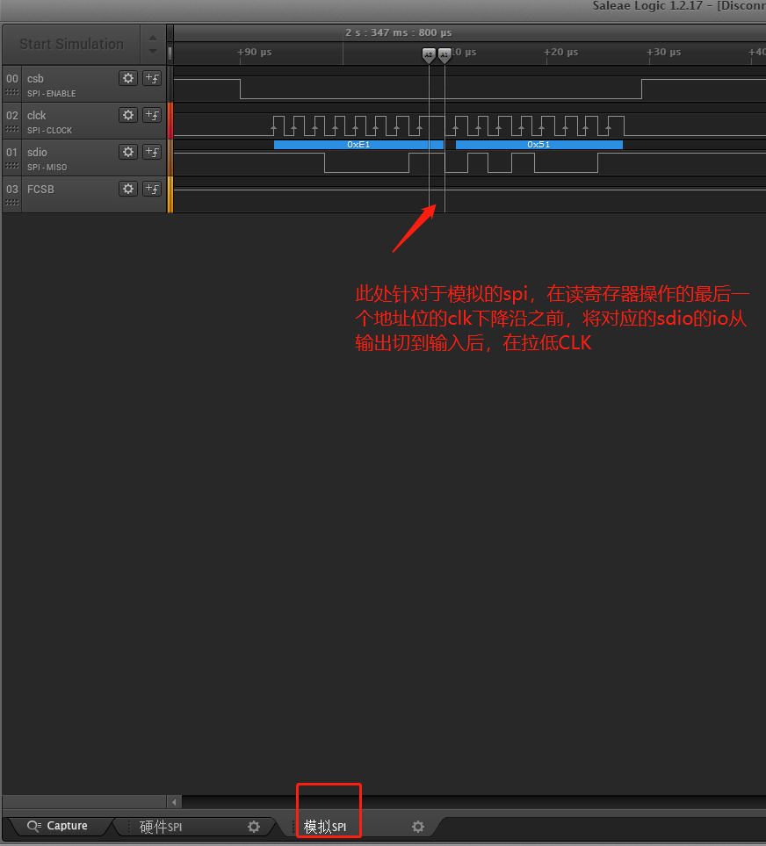

3、读写FIFO的操作，FCSB 的控制和访问寄存器时对 CSB 的控制略有差异。开始访问的时候，FCSB 要先拉低
1 个时钟周期后，再送出 SCLK 的上升沿。在送出最后一个 SCLK 的下降沿后，要过至少 2us 再将 FCSB 拉高。
两次连续的读写操作之间，FCSB 必须拉高至少 4us。在进行写 FIFO 时，第一个 bit 的数据必须在第一个 SCLK
的上升沿送出前 0.5 个时钟周期准备好。

读写两个字节之间，FCSB必须拉高至少4US,此处另需要注意不能全程拉低FCSB去读写完所有FIFO数据，否则接收端产生中断后，只能读到FIFO首字节的一个数据

总结

从波形上分析可以得出以下结论：
 |  | A.芯片在上电后开始复位需要20ms左右的延时保证芯片稳定
 |  | B.复位完成后，第一次切到staby模式的时间开销大约0.6s左右，这块时间程序中初始化的时候做好状态回读确认。在芯片初始化完成后，正常的切换过程中时间是很短的，大概是150us左右
 |  | C.

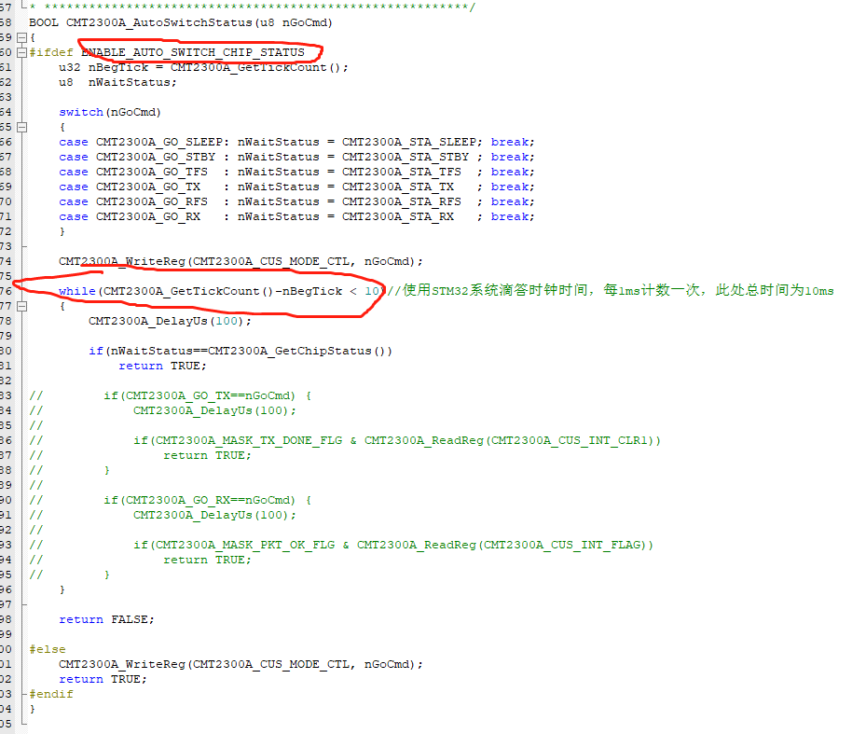

 |  | C.RX和TX切换成功的时间开销大概是250us左右
 |  | D.从GO-TX到发射中断产生的时间，此处时间和芯片的数据rate有关，数据rate越高数据量越少，时间越少，此处的时间是射频发射一包数据的时间包括前导+SYNC+payload的总长度。

 |  | E.如果发送的payload有效数据低于64字节，并且发射端发两包数据，那么建议使用此种方式，这种方式第二包数据就不用操作FIFO，直接通过我们的射频电路发射第二包数据减少MCU的时间开销。

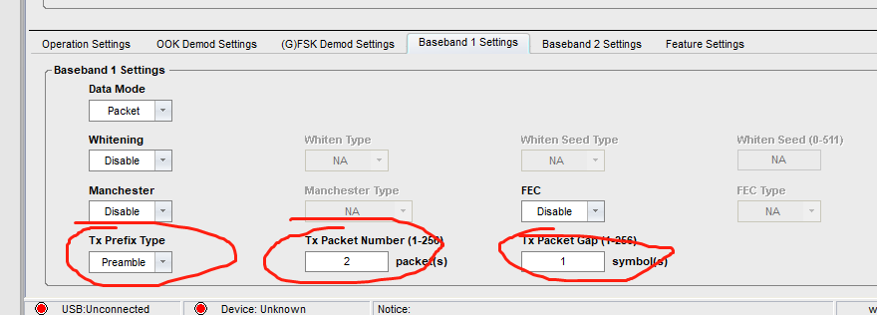

抓波工具：逻辑分析，做通讯这块建议最好用逻辑分析去抓，方便分析波形和问题。

 | https://item.jd.com/10025662080526.html

